mata mata


OITAVAS DE FINAL (RODADAS 29 - 30)
PARABÉNS ALEX ALDIR!!!
CAMPEÃO
LIBERTADORES! 2022.2
 | IDA | VOLTA | AGREGADO |  | AGREGADO | VOLTA | IDA
KENNEDY TEAM | 0 | 0 | 0 | X | 0 | 0 | 0 | kaio paredão FC 01
Demolidor01 | 0 | 0 | 0 | X | 0 | 0 | 0 | Alex Antenas
Racionais FC_81 | 0 | 0 | 0 | X | 0 | 0 | 0 | Black Up City
onça pintanda HD 13 | 0 | 0 | 0 | X | 0 | 0 | 0 | MitaMiita - IC
Atletico Juventus T.C | 0 | 0 | 0 | X | 0 | 0 | 0 | Alison FCC
skinkrapels | 0 | 0 | 0 | X | 0 | 0 | 0 | Arsenal PE 87
Clemente A.F.C | 0 | 0 | 0 | X | 0 | 0 | 0 | EMERSON:)
ozzinca f.c. | 0 | 0 | 0 | X | 0 | 0 | 0 | Catalão City PE


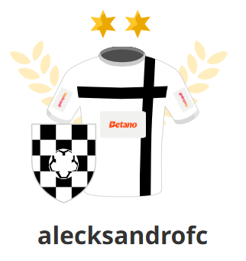

QUARTAS DE FINAL (RODADAS 31-32)

 | IDA | VOLTA | AGREGADO |  | AGREGADO | VOLTA | IDA
 | 0 | 0 | 0 | X | 0 | 0 | 0
 | 0 | 0 | 0 | X | 0 | 0 | 0
 | 0 | 0 | 0 | X | 0 | 0 | 0
 | 0 | 0 | 0 | X | 0 | 0 | 0

PARABÉNS ALECKSANDRO!!! CAMPEÃO LIBERTADORES 2025.2

SEMI FINAIS (RODADAS 33-34)

 | IDA | VOLTA | AGREGADO |  | AGREGADO | VOLTA | IDA
 | 0 | 0 | 0 | X | 0 | 0 | 0
 | 0 | 0 | 0 | X | 0 | 0 | 0

FINAL (RODADAS 35-36)

 | IDA | VOLTA | AGREGADO |  | AGREGADO | VOLTA | IDA
 | 0 | 0 | 0 | X | 0 | 0 | 0

